工作表1
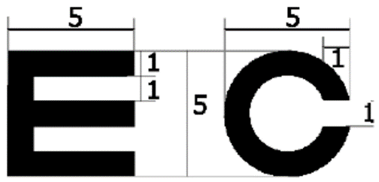
視力 | 視標大小(cm) | 缺口大小 (cm) | 測量距離 | 4 | (公尺)
0.1 | 5.818 | 1.164
0.2 | 2.909 | 0.582
0.3 | 1.939 | 0.388
0.4 | 1.454 | 0.291
0.5 | 1.164 | 0.233
0.6 | 0.970 | 0.194
0.7 | 0.831 | 0.166
0.8 | 0.727 | 0.145
0.9 | 0.646 | 0.129
1.0 | 0.582 | 0.116

